g.v. bez slodzes
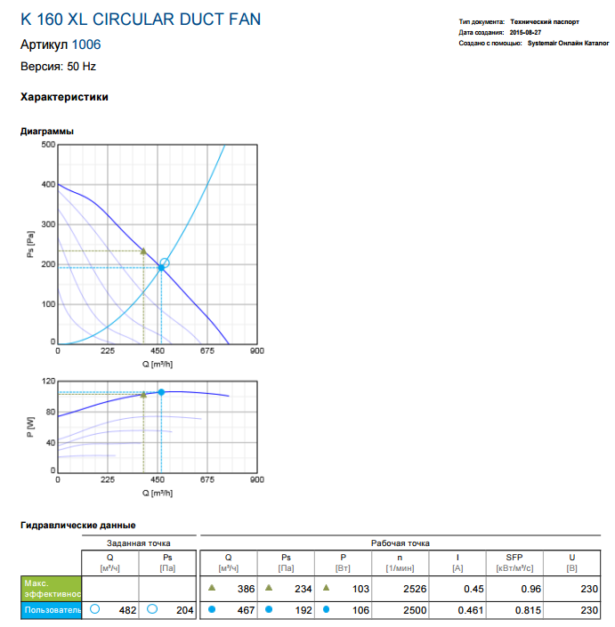
Gaisa temperatura °C |  |  | 24 |  |  |  |  |  |  |  |  |  |  |  | Pa |  |  | Pa
Blivums kg/m3 |  |  | 1.1885521886 |  |  |  |  |  |  |  |  |  |  |  | -161 | Pst-0.1.1. | Pst0.1.1. | 79
Atmasferas spiediens Pa |  |  | 102345 |  |  |  |  |  |  |  |  |  |  |  | -196 | Pst-0.1.2. | Pst0.1.2. | 118
 |  |  |  |  |  |  |  |  |  |  |  |  |  |  | -172 | Pst-0.1.3. | Pst0.1.3. | 131 | 137 | 212
 |  |  |  |  |  |  |  |  |  |  |  |  |  |  | -168 | Pst-0.1.4. | Pst0.1.4. | 130

 |  |  |  |  |  |  |  |  |  |  |  |  |  |  | Pvent |  | -200
 |  |  |  |  |  |  |  |  |  |  |  |  |  | -1300 | ventilators 0mm |  |  |  | 1300
 |  |  |  |  | -10 | -9 | -8 | -7 | -6 | -5 | -4 | -3 | -2 | -1 | -0.2 | -0.1 | 0.1 | 0.2 | 1 | 2 | 3 | 4 | 5 | 6 | 7 | 8 | 9 | 10
 |  |  |  |  | -100 | -100 | -100 | -100 | -100 | -100 | -100 | -100 | -100 | -100 | -150 | -100 | 150 | 150 | 100 | 100 | 100 | 100 | 100 | 100 | 100 | 100 | 100 | 100
attal. No vent (mm) |  |  |  |  | -1250 | -1150 | -1050 | -950 | -850 | -750 | -650 | -550 | -450 | -350 | -250 | -100 | 150 | 300 | 400 | 500 | 600 | 700 | 800 | 900 | 1000 | 1100 | 1200 | 1300
номер точки измерения |  |  |  |  | -10 | -9 | -8 | -7 | -6 | -5 | -4 | -3 | -2 | -1 | -0.2 | -0.1 | 0.1 | 0.2 | 1 | 2 | 3 | 4 | 5 | 6 | 7 | 8 | 9 | 10
Ptot полное (Pa) |  |  |  |  | -1 | -13 | -16 | -21 | -36 | -47 | -48 | -55 | -61 | -59 | -99 | -117 | 112 | 130 | 136 | 127 | 108 | 107 | 100 | 95 | 94 | 84 | 78 | 61
Pst пот (Pa) |  |  |  |  | -250 | -179 | -191 | -189 | -186 | -195 | -195 | -200 | -205 | -210 | -194 | -146 | 54 | 22 | -26 | -26 | -27 | -35 | -35 | -35 | -39 | -46 | -48 | -55
Pdin кинет (Pa) |  |  |  |  | 249 | 166 | 175 | 168 | 150 | 148 | 147 | 145 | 144 | 151 | 95 | 29 | 58 | 108 | 162 | 153 | 135 | 142 | 135 | 130 | 133 | 130 | 126 | 116
Ø (mm) |  |  |  |  | 104 | 104 | 104 | 104 | 104 | 104 | 104 | 104 | 104 | 104 | 115 | 150 | 150 | 115 | 104 | 104 | 104 | 104 | 104 | 104 | 104 | 104 | 104 | 104
S (m2) |  |  |  |  | 0.008 | 0.008 | 0.008 | 0.008 | 0.008 | 0.008 | 0.008 | 0.008 | 0.008 | 0.008 | 0.010 | 0.018 | 0.018 | 0.010 | 0.008 | 0.008 | 0.008 | 0.008 | 0.008 | 0.008 | 0.008 | 0.008 | 0.008 | 0.008
V (m/sek) |  |  |  |  | 20.5 | 16.7 | 17.2 | 16.8 | 15.9 | 15.8 | 15.7 | 15.6 | 15.6 | 15.9 | 12.6 | 7.0 | 9.9 | 13.5 | 16.5 | 16.0 | 15.1 | 15.5 | 15.1 | 14.8 | 15.0 | 14.8 | 14.6 | 14.0
Q (m3/h) |  |  |  |  | 626 | 511 | 525 | 514 | 486 | 483 | 481 | 478 | 476 | 487 | 473 | 444 | 628 | 504 | 505 | 491 | 461 | 473 | 461 | 452 | 457 | 452 | 445 | 427

 |  |  |  |  |  |  |  |  |  |  |  |  |  |  |  |  |  |  |  |  |  |  |  |  |  |  |  |  | P (W) | n (1/min) | I (A) | U (V)
 |  |  |  |  |  |  |  |  |  |  |  |  |  |  |  |  |  |  |  |  |  |  |  |  |  |  |  |  | 101 | 2515 | 0.447 | 230
 |  |  |  |  |  |  |  |  |  |  |  |  |  |  |  |  |  |  |  |  |  |  |  |  |  |  |  |  | 99.4 |  | 0.443 | 226
 |  |  |  |  |  |  |  |  |  |  |  |  |  |  |  |  |  |  |  |  |  |  |  |  |  |  |  |  | 97.7 |  | 0.441 | 223

 | v1 | 18.6 |  | s1 | 0.008 | 0.10
 | v2 | 9 |  | s2 | 0.0176 | 0.15

g.v. ar marliju
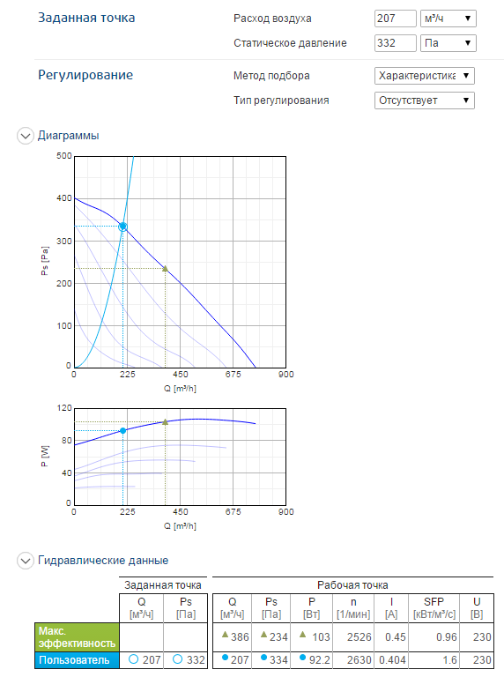
Gaisa temperatura °C |  |  | 24 |  |  |  |  |  |  |  |  |  |  |  | Pa |  |  | Pa
Blivums kg/m3 |  |  | 1.1885521886 |  |  |  |  |  |  |  |  |  |  |  |  | Pst-0.1.1. | Pst0.1.1.
Atmasferas spiediens Pa |  |  | 102345 |  |  |  |  |  |  |  |  |  |  |  |  | Pst-0.1.2. | Pst0.1.2.
 |  |  |  |  |  |  |  |  |  |  |  |  |  |  |  | Pst-0.1.3. | Pst0.1.3.
 |  |  |  |  |  |  |  |  |  |  |  |  |  |  |  | Pst-0.1.4. | Pst0.1.4.

 |  |  |  |  |  |  |  |  |  |  |  |  |  |  | Pvent |  | -332
 |  |  |  |  |  |  |  |  |  |  |  |  |  | -1300 | ventilators 0mm |  |  |  | 1300
 |  |  |  |  | -10 | -9 | -8 | -7 | -6 | -5 | -4 | -3 | -2 | -1 | -0.2 | -0.1 | 0.1 | 0.2 | 1 | 2 | 3 | 4 | 5 | 6 | 7 | 8 | 9 | 10
 |  |  |  |  | -100 | -100 | -100 | -100 | -100 | -100 | -100 | -100 | -100 | -100 | -150 | -150 | 150 | 150 | 100 | 100 | 100 | 100 | 100 | 100 | 100 | 100 | 100 | 100
attal. No vent (mm) |  |  |  |  | -1300 | -1200 | -1100 | -1000 | -900 | -800 | -700 | -600 | -500 | -400 | -300 | -150 | 150 | 300 | 400 | 500 | 600 | 700 | 800 | 900 | 1000 | 1100 | 1200 | 1300
Ptot полное (Pa) |  |  |  |  | -153 | -157 | -157 | -157 | -156 | -157 | -156 | -157 | -158 | -157 | -164 | -164 | 158 | 167 | 167 | 158 | 157 | 155 | 155 | 153 | 154 | 151 | 150 | 149
Pst пот (Pa) |  |  |  |  | -187 | -187 | -188 | -188 | -188 | -191 | -191 | -193 | -194 | -196 | -208 | -181 | 151 | 132 | 139 | 139 | 139 | 137 | 137 | 136 | 135 | 134 | 133 | 131
Pdin кинет (Pa) |  |  |  |  | 34 | 30 | 31 | 31 | 32 | 34 | 35 | 36 | 36 | 39 | 44 | 17 | 7 | 35 | 28 | 19 | 18 | 18 | 18 | 17 | 19 | 17 | 17 | 18
Ø (mm) |  |  |  |  | 104 | 104 | 104 | 104 | 104 | 104 | 104 | 104 | 104 | 104 | 115 | 150 | 150 | 115 | 104 | 104 | 104 | 104 | 104 | 104 | 104 | 104 | 104 | 104
S (m2) |  |  |  |  | 0.008 | 0.008 | 0.008 | 0.008 | 0.008 | 0.008 | 0.008 | 0.008 | 0.008 | 0.008 | 0.010 | 0.018 | 0.018 | 0.010 | 0.008 | 0.008 | 0.008 | 0.008 | 0.008 | 0.008 | 0.008 | 0.008 | 0.008 | 0.008
V (m/sek) |  |  |  |  | 7.6 | 7.1 | 7.2 | 7.2 | 7.3 | 7.6 | 7.7 | 7.8 | 7.8 | 8.1 | 8.6 | 5.3 | 3.4 | 7.7 | 6.9 | 5.7 | 5.5 | 5.5 | 5.5 | 5.3 | 5.7 | 5.3 | 5.3 | 5.5
Q (m3/h) |  |  |  |  | 231 | 217 | 221 | 221 | 224 | 231 | 235 | 238 | 238 | 248 | 322 | 340 | 218 | 287 | 210 | 173 | 168 | 168 | 168 | 164 | 173 | 164 | 164 | 168

 |  |  |  |  |  |  |  |  |  |  |  |  |  |  |  |  |  |  |  |  |  |  |  |  |  |  |  |  | P (W) | n (1/min) | I (A) | U (V)

 |  |  |  |  |  |  |  |  |  |  |  |  |  |  |  |  |  |  |  |  |  |  |  |  |  |  |  |  | 84.7 | 2637 | 0.385 | 226

 | v1 | 18.6 |  | s1 | 0.008 | 0.10
 | v2 | 9 |  | s2 | 0.0176 | 0.15

Ar struklam
Gaisa temperatura °C |  |  | 24 |  |  |  |  |  |  |  |  |  |  |  | Pa |  |  | Pa
Blivums kg/m3 |  |  | 1.1885521886 |  |  |  |  |  |  |  |  |  |  |  | -161 | Pst-0.1.1. | Pst0.1.1. | 79
Atmasferas spiediens Pa |  |  | 102345 |  |  |  |  |  |  |  |  |  |  |  | -196 | Pst-0.1.2. | Pst0.1.2. | 118
 |  |  |  |  |  |  |  |  |  |  |  |  |  |  | -172 | Pst-0.1.3. | Pst0.1.3. | 131 | 137 | 212
 |  |  |  |  |  |  |  |  |  |  |  |  |  |  | -168 | Pst-0.1.4. | Pst0.1.4. | 130

 |  |  |  |  |  |  |  |  |  |  |  |  |  |  | Pvent |  | -200
 |  |  |  |  |  |  |  |  |  |  |  |  |  | -1550 | ventilators 0mm |  |  |  | 1550
 |  | 1 | 2 | 3 | 4 | 5 | 6 | 7 | 10 | 11 | 12 | 13 | 14 | 15 | 16 | 17 | 18 | 19 | 20 | 21 | 22 | 24 | 25 | 26 | 27 | 28 | 29 | 31 | 32 | 33 | 34 | 35 | 36 | 37 | 38 | 39 | 40 | 41 | 42 | 43 | 44 | 45 | 46 | 47 | 48 | 49 | 50 | 51 | 52 | 53 | 54 | 55 | 56 | 57 | 58 | 59 | 60 | 61 | 62 | 63 | 64 | 65 | 66 | 67 | 68
 |  | -100 | -100 | -100 | -100 | -100 | -100 | -100 | -100 | -100 | -100 | -100 | -100 | -125 | -125 | -150 | 150 | 125 | 125 | 100 | 100 | 100 | 100 | 100 | 100 | 100 | 100 | 100 | 100 | 100 | 100 | 100 | 100 | 100 | 100 | 100 | 100 | 100 | 100 | 100 | 100 | 100 | 100 | 100 | 100 | 100 | 100 | 100 | 100 | 100 | 100 | 100 | 100 | 100 | 100 | 100 | 100 | 100 | 100 | 100 | 100 | 100 | 100 | 100 | 100
attal. No vent (mm) |  | -1600 | -1500 | -1400 | -1300 | -1200 | -1100 | -1000 | -900 | -800 | -700 | -600 | -500 | -400 | -275 | -150 | 150 | 275 | 400 | 500 | 600 | 700 | 800 | 900 | 1000 | 1100 | 1200 | 1300 | 1400 | 1500 | 1600 | 1700 | 1800 | 1900 | 2000 | 2100 | 2200 | 2300 | 2400 | 2500 | 2600 | 2700 | 2800 | 2900 | 3000 | 3100 | 3200 | 3300 | 3400 | 3500 | 3600 | 3700 | 3800 | 3900 | 4000 | 4100 | 4200 | 4300 | 4400 | 4500 | 4600 | 4700 | 4800 | 4900 | 5000
Ptot полное (Pa) |  | 0 | 0 | 0 | -1 | -13 | -16 | -21 | -36 | -47 | -48 | -55 | -61 | -59 | -99 | -117 | 112 | 130 | 136 | 127 | 108 | 107 | 100 | 95 | 94 | 84 | 78 | 61 | 86 | 85 | 81 | 64 | 52 | 37 | 31 | 25 | 21 | 16 | 13 | 11 | 10 | 9 | 8 | 7 | 7 | 6 | 5 | 5 | 5 | 4 | 3 | 3 | 3 | 3 | 3 | 3 | 2 | 2 | 2 | 2 | 2 | 2 | 2 | 1 | 1
Pst пот (Pa) |  | 0 | -4 | -230 | -250 | -179 | -191 | -189 | -186 | -195 | -195 | -200 | -205 | -210 | -194 | -146 | 54 | 22 | -26 | -26 | -27 | -35 | -35 | -35 | -39 | -46 | -48 | -55 | -125 | -112 | -88 | -73 | -49 | -36 | -30 | -26 | -19 | -17 | -13 | -11 | -10 | -9 | -7 | -7 | -6 | -5 | -5 | -5 | -5 | -4 | -3 | -3 | -3 | -3 | -3 | -3 | -2 | -2 | -2 | -2 | -2 | -2 | -2 | -1 | -1
P din кинет (Pa) |  | 0 | 4 | 230 | 249 | 166 | 175 | 168 | 150 | 148 | 147 | 145 | 144 | 151 | 95 | 29 | 58 | 108 | 162 | 153 | 135 | 142 | 135 | 130 | 133 | 130 | 126 | 116 | 211 | 197 | 169 | 137 | 101 | 73 | 61 | 51 | 40 | 33 | 26 | 22 | 20 | 18 | 15 | 14 | 13 | 11 | 10 | 10 | 10 | 8 | 6 | 6 | 6 | 6 | 6 | 6 | 4 | 4 | 4 | 4 | 4 | 4 | 4 | 2 | 2
Ø (mm) |  |  |  |  | 104 | 104 | 104 | 104 | 104 | 104 | 104 | 104 | 104 | 104 | 125 | 160 | 160 | 125 | 104 | 104 | 104 | 104 | 104 | 104 | 104 | 104 | 104 | 104
S (m2) |  |  |  |  | 0.008 | 0.008 | 0.008 | 0.008 | 0.008 | 0.008 | 0.008 | 0.008 | 0.008 | 0.008 | 0.012 | 0.020 | 0.020 | 0.012 | 0.008 | 0.008 | 0.008 | 0.008 | 0.008 | 0.008 | 0.008 | 0.008 | 0.008 | 0.008
V (m/sek) |  | 0.0 | 2.6 | 19.7 | 20.5 | 16.7 | 17.2 | 16.8 | 15.9 | 15.8 | 15.7 | 15.6 | 15.6 | 15.9 | 12.6 | 7.0 | 9.9 | 13.5 | 16.5 | 16.0 | 15.1 | 15.5 | 15.1 | 14.8 | 15.0 | 14.8 | 14.6 | 14.0 | 18.8 | 18.2 | 16.9 | 15.2 | 13.0 | 11.1 | 10.1 | 9.3 | 8.2 | 7.5 | 6.6 | 6.1 | 5.8 | 5.5 | 5.0 | 4.9 | 4.7 | 4.3 | 4.1 | 4.1 | 4.1 | 3.7 | 3.2 | 3.2 | 3.2 | 3.2 | 3.2 | 3.2 | 2.6 | 2.6 | 2.6 | 2.6 | 2.6 | 2.6 | 2.6 | 1.8 | 1.8
Q (m3/h) |  |  |  |  | 626 | 511 | 525 | 514 | 486 | 483 | 481 | 478 | 476 | 487 | 559 | 506 | 715 | 596 | 505 | 491 | 461 | 473 | 461 | 452 | 457 | 452 | 445 | 427
Struklas diametrs (m) |  | #DIV/0! | 0.82 | 0.11 |  |  |  |  |  |  |  |  |  |  |  |  |  |  |  |  |  |  |  |  |  |  |  | 0.10 | 0.08 | 0.08 | 0.09 | 0.10 | 0.11 | 0.13 | 0.14 | 0.16 | 0.18 | 0.20 | 0.22 | 0.24 | 0.25 | 0.26 | 0.29 | 0.30 | 0.31 | 0.34 | 0.35 | 0.35 | 0.35 | 0.40 | 0.46 | 0.46 | 0.46 | 0.46 | 0.46 | 0.46 | 0.56 | 0.56 | 0.56 | 0.56 | 0.56 | 0.56 | 0.56 | 0.79 | 0.79

 | 0.00
 | 0.82
 | 0.11
 | 0.10
 | 0.08
 | 0.08
 | 0.09
 | 0.10
 | 0.11
 | 0.13
 | 0.14
 | 0.16
 | 0.18
 | 0.20
 | 0.22
 | 0.24
 | 0.25
 | 0.26
 | 0.29
 | 0.30
 | 0.31
 | 0.34
 | 0.35
 | 0.35
 | 0.35
 | 0.40
 | 0.46
...

 | v1 | 18.6 |  | s1 | 0.008 | 0.10
 | v2 | 9 |  | s2 | 0.0176 | 0.15

g.v. ar reg.varstiem
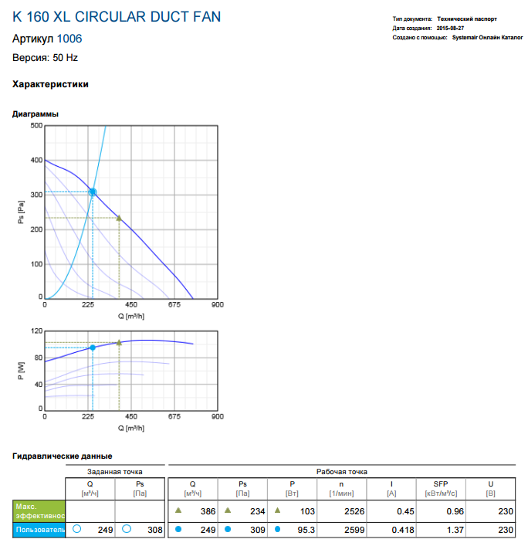
Gaisa temperatura °C |  |  | 24 |  |  |  |  |  |  |  |  |  |  |  | Pa |  |  | Pa
Blivums kg/m3 |  |  | 1.1885521886 |  |  |  |  |  |  |  |  |  |  |  | -161 | Pst-0.1.1. | Pst0.1.1. | 79
Atmasferas spiediens Pa |  |  | 102345 |  |  |  |  |  |  |  |  |  |  |  | -196 | Pst-0.1.2. | Pst0.1.2. | 118
 |  |  |  |  |  |  |  |  |  |  |  |  |  |  | -172 | Pst-0.1.3. | Pst0.1.3. | 131 | 137 | 212
 |  |  |  |  |  |  |  |  |  |  |  |  |  |  | -168 | Pst-0.1.4. | Pst0.1.4. | 130

 |  | reg.varsts 45° |  |  |  |  |  |  |  |  |  |  |  |  |  |  |  |  |  |  |  |  |  |  |  |  |  |  | reg.varsts 45°

 |  |  |  |  |  |  |  |  |  |  |  |  |  |  | Pvent |  | -308
 |  |  |  |  |  |  |  |  |  |  |  |  |  | -1300 | ventilators 0mm |  |  |  | 1300
 |  |  |  |  | -10 | -9 | -8 | -7 | -6 | -5 | -4 | -3 | -2 | -1 | -0.2 | -0.1 | 0.1 | 0.2 | 1 | 2 | 3 | 4 | 5 | 6 | 7 | 8 | 9 | 10
 |  |  |  |  | -100 | -100 | -100 | -100 | -100 | -100 | -100 | -100 | -100 | -100 | -150 | -150 | 150 | 150 | 100 | 100 | 100 | 100 | 100 | 100 | 100 | 100 | 100 | 100
attal. No vent (mm) |  |  |  |  | -1300 | -1200 | -1100 | -1000 | -900 | -800 | -700 | -600 | -500 | -400 | -300 | -150 | 150 | 300 | 400 | 500 | 600 | 700 | 800 | 900 | 1000 | 1100 | 1200 | 1300
Ptot полное (Pa) |  |  |  |  | -161 | -169 | -152 | -139 | -137 | -137 | -137 | -137 | -137 | -137 | -147 | -141 | 163 | 174 | 174 | 165 | 161 | 161 | 161 | 160 | 160 | 157 | 155 | 152
Pst пот (Pa) |  |  |  |  | -214 | -213 | -188 | -177 | -173 | -175 | -176 | -177 | -178 | -179 | -175 | -154 | 154 | 140 | 123 | 136 | 138 | 134 | 134 | 133 | 133 | 130 | 130 | 134
P din кинет (Pa) |  |  |  |  | 53 | 44 | 36 | 38 | 36 | 38 | 39 | 40 | 41 | 42 | 28 | 13 | 9 | 34 | 51 | 29 | 23 | 27 | 27 | 27 | 27 | 27 | 25 | 18
Ø (mm) |  |  |  |  | 104 | 104 | 104 | 104 | 104 | 104 | 104 | 104 | 104 | 104 | 115 | 150 | 150 | 115 | 104 | 104 | 104 | 104 | 104 | 104 | 104 | 104 | 104 | 104
S (m2) |  |  |  |  | 0.008 | 0.008 | 0.008 | 0.008 | 0.008 | 0.008 | 0.008 | 0.008 | 0.008 | 0.008 | 0.010 | 0.018 | 0.018 | 0.010 | 0.008 | 0.008 | 0.008 | 0.008 | 0.008 | 0.008 | 0.008 | 0.008 | 0.008 | 0.008
V (m/sek) |  |  |  |  | 9.4 | 8.6 | 7.8 | 8.0 | 7.8 | 8.0 | 8.1 | 8.2 | 8.3 | 8.4 | 6.9 | 4.7 | 3.9 | 7.6 | 9.3 | 7.0 | 6.2 | 6.7 | 6.7 | 6.7 | 6.7 | 6.7 | 6.5 | 5.5
Q (m3/h) |  |  |  |  | 289 | 263 | 238 | 245 | 238 | 245 | 248 | 251 | 254 | 257 | 257 | 298 | 248 | 283 | 283 | 214 | 190 | 206 | 206 | 206 | 206 | 206 | 198 | 168

 |  |  |  |  |  |  |  |  |  |  |  |  |  |  |  |  |  |  |  |  |  |  |  |  |  |  |  |  |  | P (W) | n (1/min) |  | I (A) | U (V)
 |  |  |  |  |  |  |  |  |  |  |  |  |  |  |  |  |  |  |  |  |  |  |  |  |  |  |  |  |  | 88.2 |  | 2628 | 0.396 | 229
 |  |  |  |  |  |  |  |  |  |  |  |  |  |  |  |  |  |  |  |  |  |  |  |  |  |  |  |  |  | 86.6 |  |  | 0.392 | 226

 | v1 | 18.6 |  | s1 | 0.008 | 0.10
 | v2 | 9 |  | s2 | 0.0176 | 0.15

